応答許可情報(画面)
赤：操作した箇所

緑：変動内容を確認した箇所

黄：変動しないことを確認した箇所

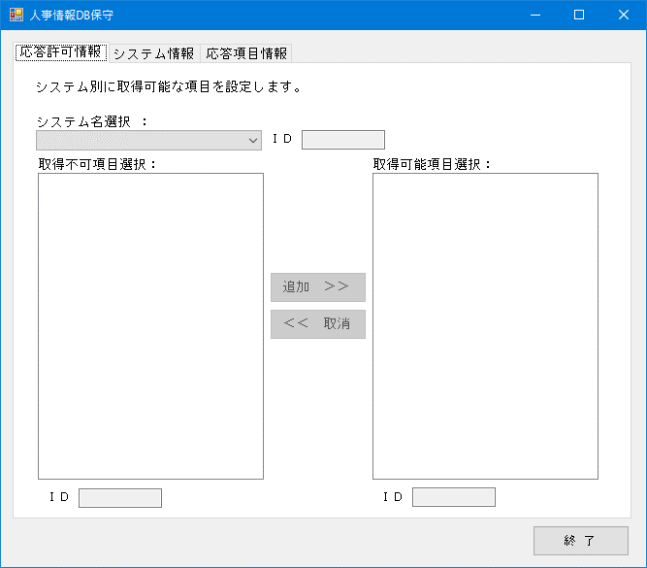
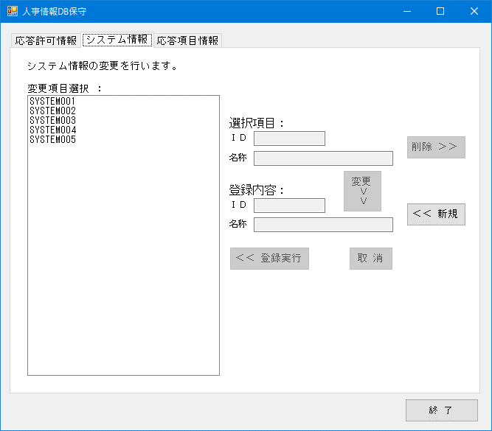
 | 初期画面 | A1 システム情報タブをクリック
A1

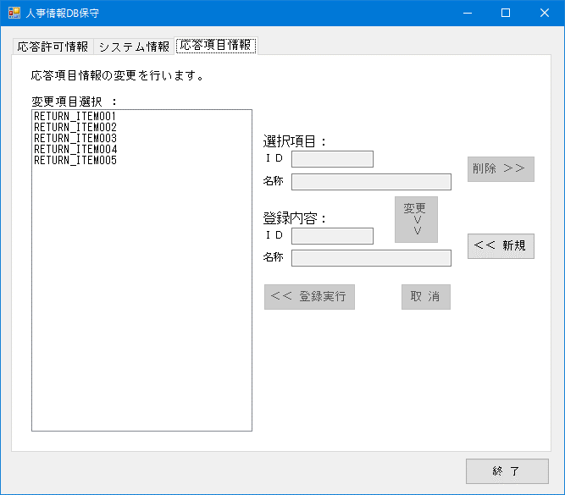
 | 初期画面 | B2 応答項目情報タブをクリック
B2

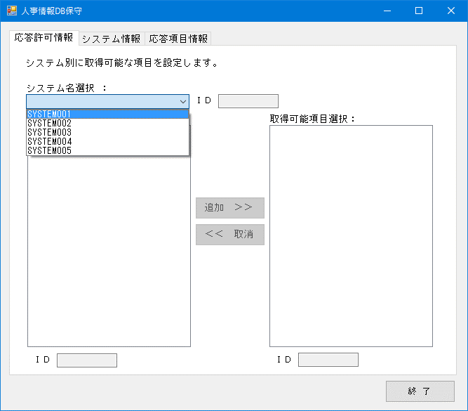
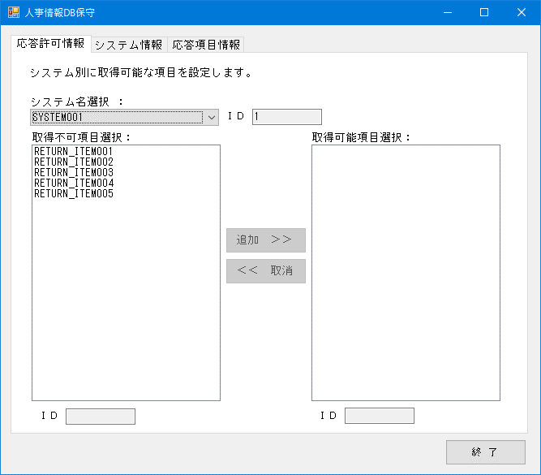
 | 初期画面 | システム名のコンボボックスをクリック | プルダウンの中からシステム名を選択
C4～C11

REPLY_PERMISSIONから
選択したシステムと
紐づいている応答項目
を表示する。
SYSTEM001と紐づいている
応答項目がないため
表示しない。
REPLY_PERMISSIONから
選択したシステムと
紐づいていない応答項目
を表示する。

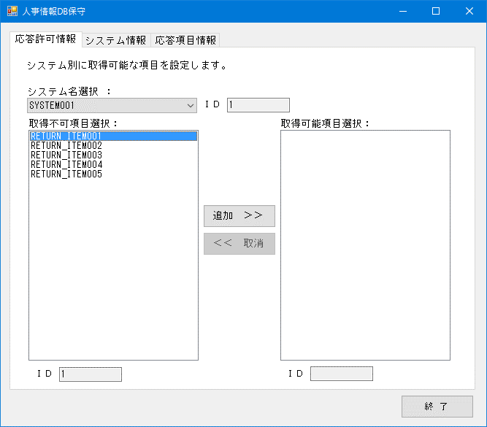
 | 初期画面 | システム名のコンボボックスをクリック | プルダウンの中からシステム名を選択 | 取得不可項目のリストから選択
D3～D11

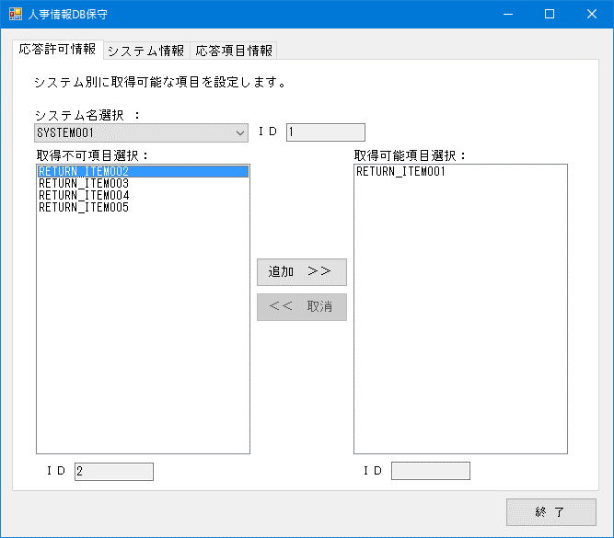
 | 初期画面 | システム名のコンボボックスをクリック | プルダウンの中からシステム名を選択 | 取得可能項目のリストから選択 | 取得不可項目のリストから選択
E3～E11

REPLY_PERMISSIONから
選択したシステムと
紐づいている応答項目
を表示する。
SYSTEM001と紐づいている
RETURN_ITEM001が
表示される。

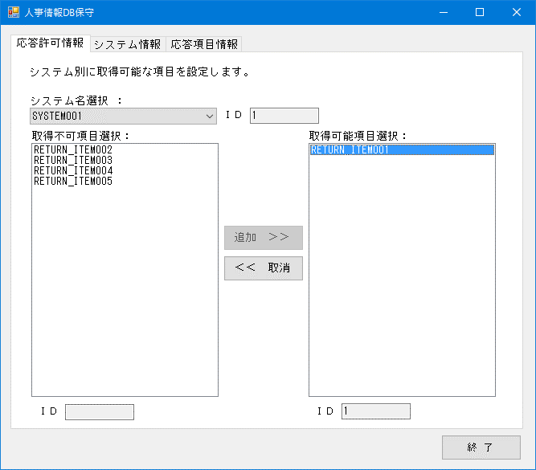
 | 初期画面 | システム名のコンボボックスをクリック | プルダウンの中からシステム名を選択 | 取得不可項目のリストから選択 | 追加ボタンをクリック
F3～F11

この時点でREPLY_PERMISSION
に選択したシステムと
応答項目の組み合わせを
追加する。

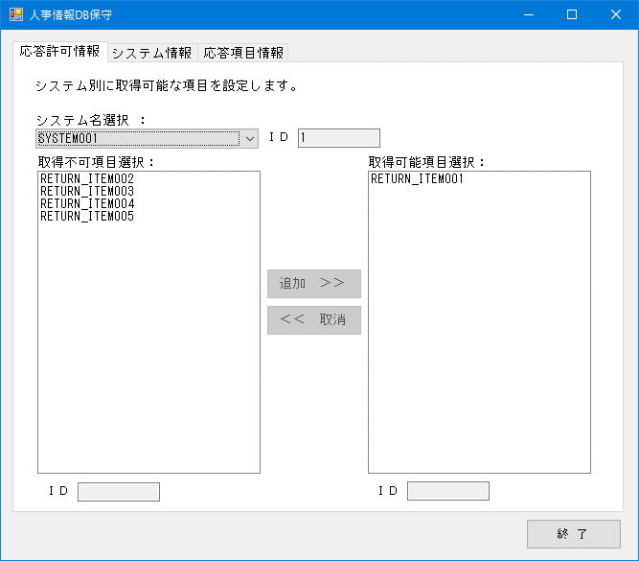
 | 初期画面 | システム名のコンボボックスをクリック | プルダウンの中からシステム名を選択 | 取得可能項目のリストから選択 | 削除ボタンをクリック
G3～G11

この時点でREPLY_PERMISSION
に選択したシステムと
応答項目の組み合わせを
削除する。

 | 初期画面 | システム名のコンボボックスをクリック | プルダウンの中からシステム名を選択 | 取得可能項目のリストから選択
H3～H11


 | 初期画面 | システム名のコンボボックスをクリック | プルダウンの中からシステム名を選択 | 取得不可項目のリストから選択 | 取得可能項目のリストから選択
I3～I11

 | 終了ボタンをクリック
J0

終了ボタンをクリックすると、
PROGRAM_WORKING_INFOの
レコードを更新する。

システム情報(画面)
赤：操作した箇所

緑：変動内容を確認した箇所

黄：変動しないことを確認した箇所

 | 初期画面 | 応答許可情報のタブをクリック
A1

 | 初期画面 | 応答項目情報のタブをクリック
B2

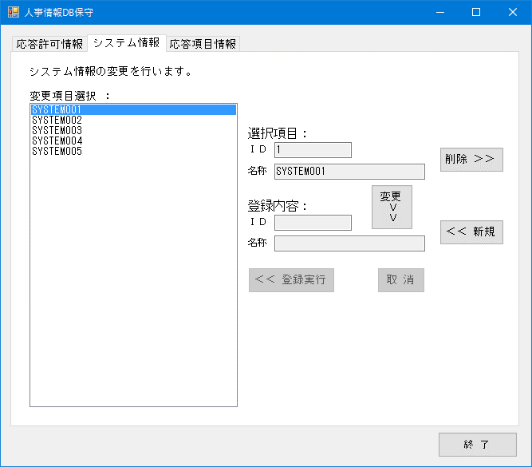
 | 初期画面 | 変更項目を選択
C4～C13

選択したシステム名の
IDと名称が選択項目に
入ります。

SYSTEM_INFORMATIONの
DELETE_FLAGがFALSEの
全てのシステム名称を
表示します。

 | 初期画面 | 変更項目を選択 | 削除ボタンをクリック | いいえをクリック
D3～D13

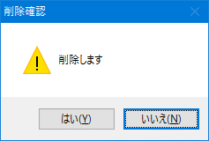

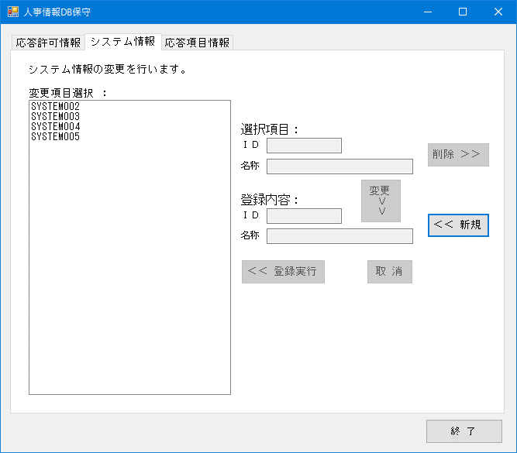
 | 初期画面 | 変更項目を選択 | 削除ボタンをクリック | はいをクリック
E3～E13

選択したシステムを
SYSTEM_INFORMATIONから
削除します。

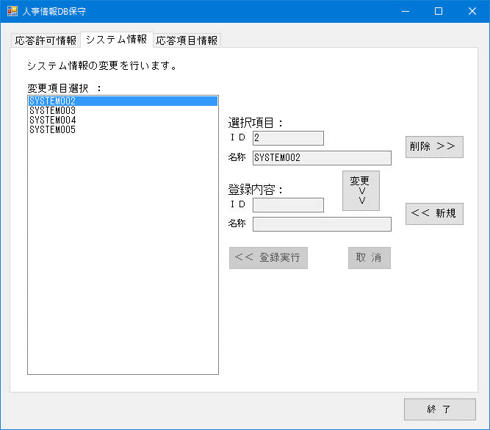
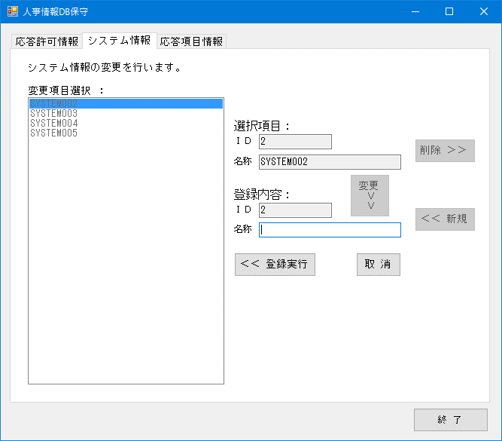
 | 初期画面 | 変更項目を選択 | 変更ボタンをクリック
F3～F13

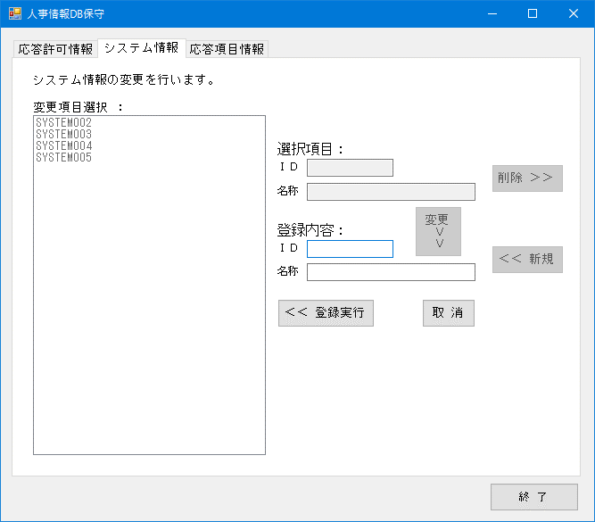
 | 初期画面 | 新規ボタンをクリック
G3～G13

 | 初期画面 | 変更項目を選択 | 新規ボタンをクリック
H3～H13

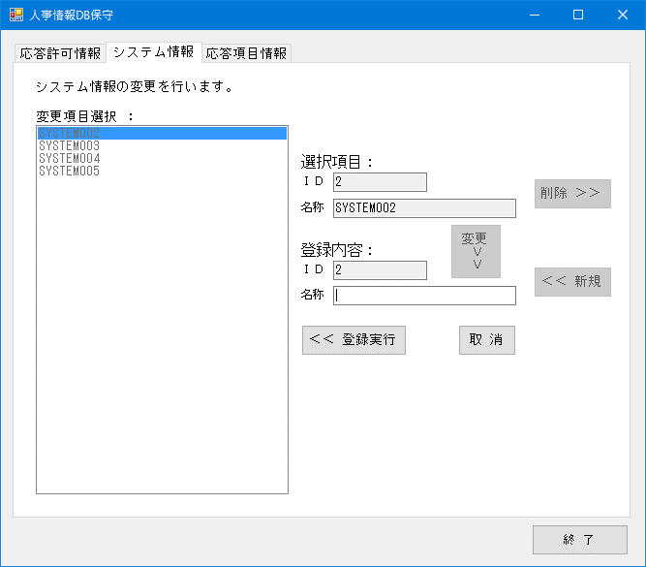
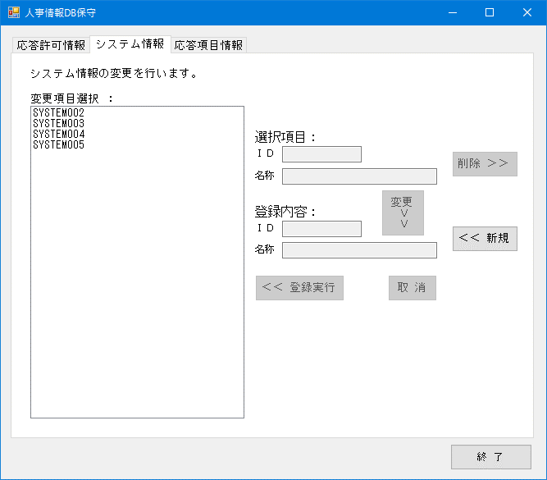
 | 初期画面 | 変更項目を選択 | 変更ボタンをクリック | 取消ボタンをクリック
I3～I13


 | 初期画面 | 新規ボタンをクリック | 取消ボタンをクリック
J3～J13


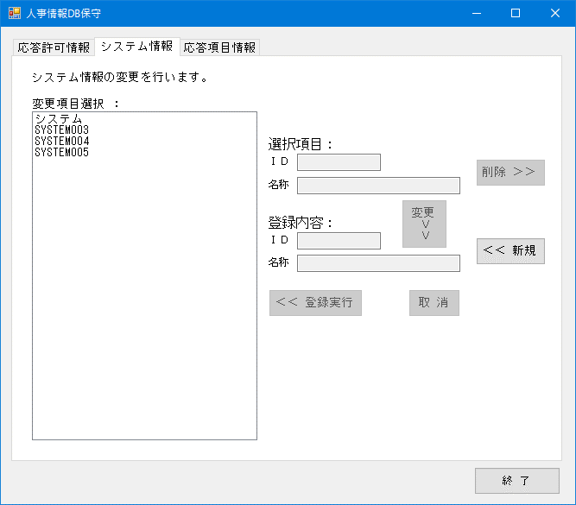
 | 初期画面 | 変更項目を選択 | 変更ボタンをクリック | 変更内容を入力 | 登録実行ボタンをクリック
K3～K13

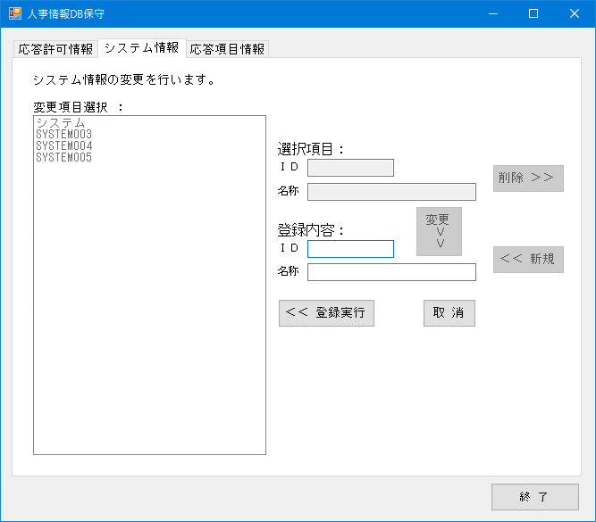
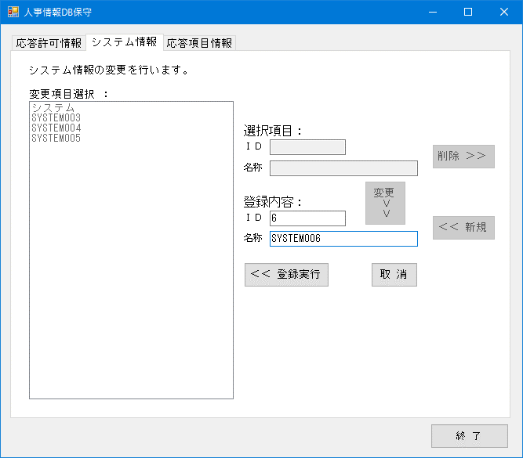
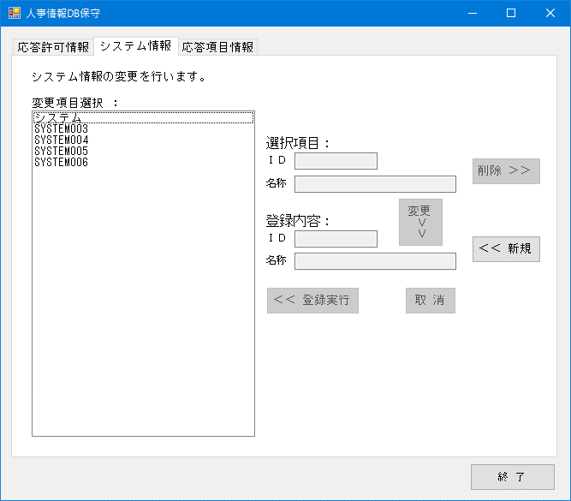
 | 初期画面 | 新規ボタンをクリック | 登録するIDと名称を入力 | 登録実行ボタンをクリック
L3～L13

 | 初期画面
M0

応答項目情報(画面)
赤：操作した箇所

緑：変動内容を確認した箇所

黄：変動しないことを確認した箇所

 | 初期画面 | 応答許可情報のタブをクリック
A1

 | 初期画面 | システム情報のタブをクリック
B2

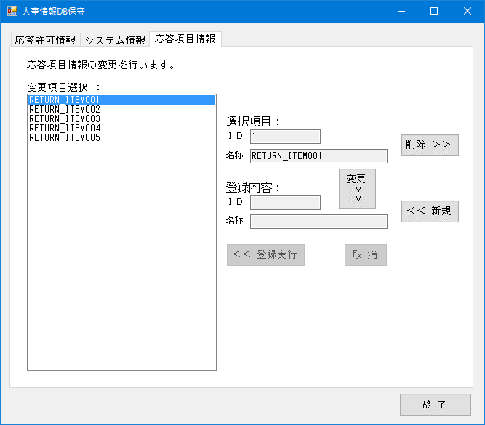
 | 初期画面 | 変更項目を選択
C4～C13
選択したシステム名の
IDと名称が選択項目に
入ります。

SYSTEM_INFORMATIONの
DELETE_FLAGがFALSEの
全てのシステム名称を
表示します。

 | 初期画面 | 変更項目を選択 | 削除ボタンをクリック | いいえをクリック
D3～D13

 | 初期画面 | 変更項目を選択 | 削除ボタンをクリック | はいをクリック
E3～E13

選択したシステムを
SYSTEM_INFORMATIONから
削除します。


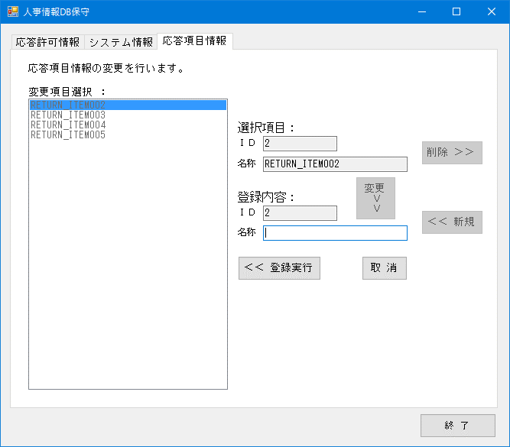
 | 初期画面 | 変更項目を選択 | 変更ボタンをクリック
F3～F13

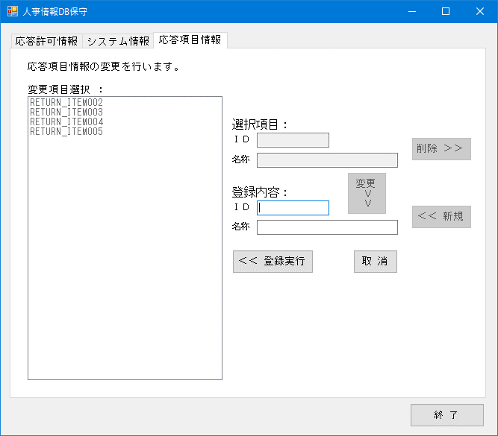
 | 初期画面 | 新規ボタンをクリック
G3～G13

 | 初期画面 | 変更項目を選択 | 新規ボタンをクリック
H3～H13

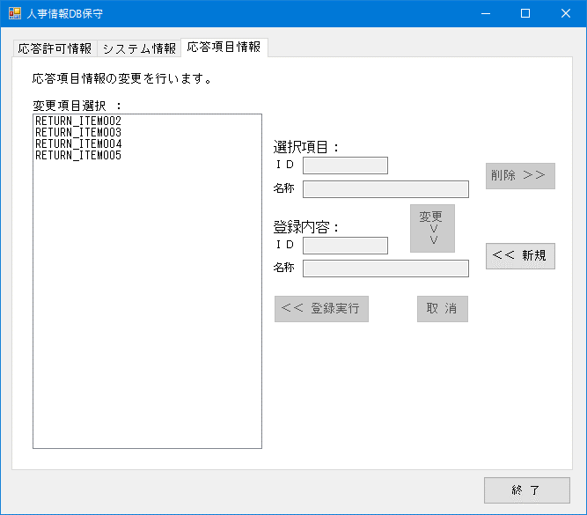
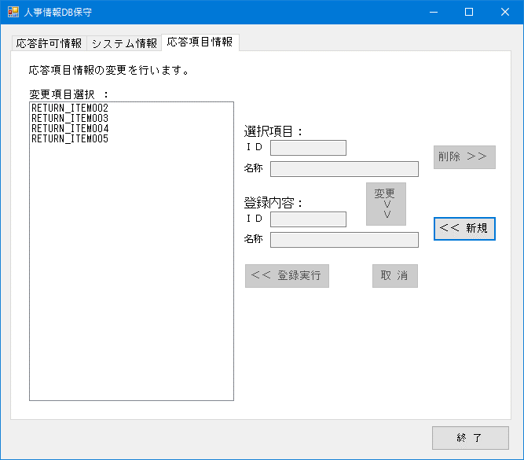
 | 初期画面 | 変更項目を選択 | 変更ボタンをクリック | 取消ボタンをクリック
I3～I13

 | 初期画面 | 新規ボタンをクリック | 取消ボタンをクリック
J3～J13

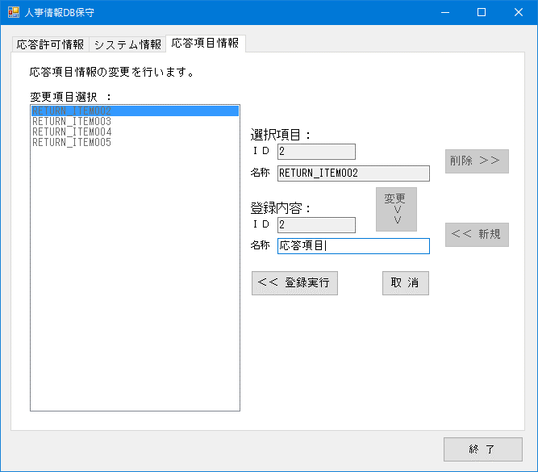

 | 初期画面 | 変更項目を選択 | 変更ボタンをクリック | 変更内容を入力 | 登録実行ボタンをクリック
K3～K13


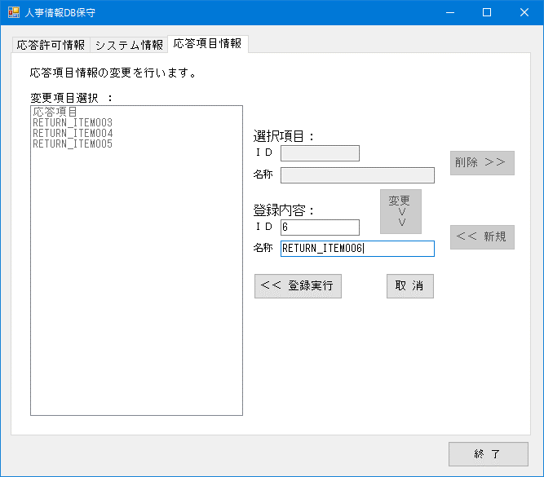
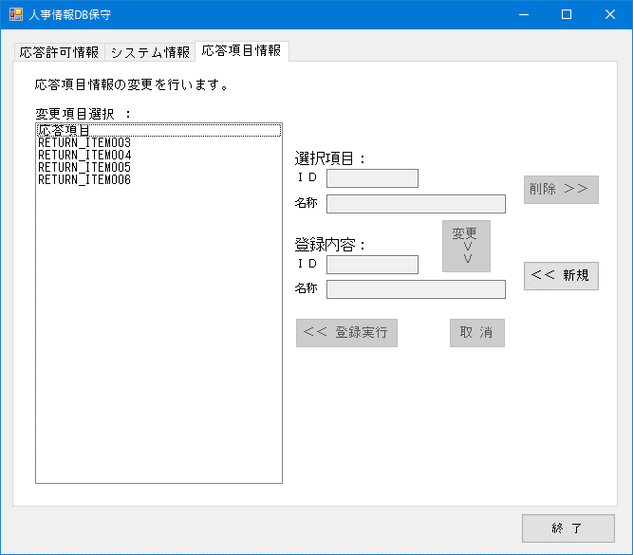
 | 初期画面 | 新規ボタンをクリック | 登録するIDと名称を入力 | 登録実行ボタンをクリック
L3～L13

 | 初期画面
M0

